Sheet1
Link Video kiểm tra Model máy: số seri máy
https://www.youtube.com/watch?v=w-LP3cm3SwA
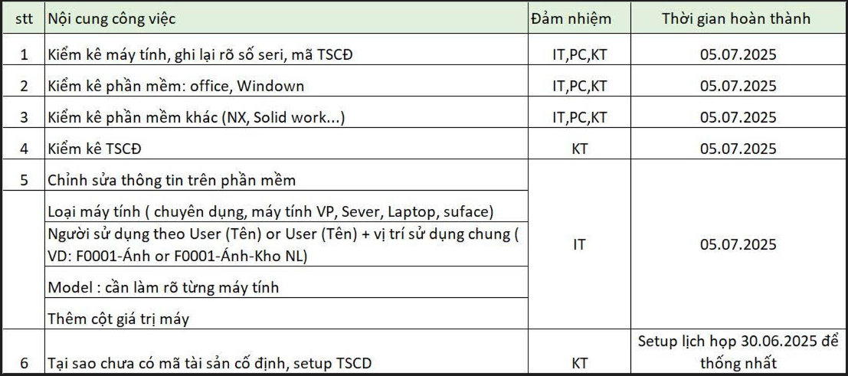
1) Số seri của tôi đã được giải quyết.

2) bây giờ đi giải quyết Key win và Key Office, |  |  |  | Số lượng Window:

không cho phép có Key trùng |  |  |  | Số lượng Office:

 |  |  |  | Lọc Key theo phòng ban

Soát số lượng Key theo nhà máy, phòng ban

DD1 | ADM: | OK
 | PC: | ok
 | PRO: | ok
 | QC: | ok
 | SERVER: | ok

 |  |  |  | Văn phòng | 9 | Tổng
DD2: | ADM: | ok | PC | Kho Tp | 3 | 16 máy
 | Lắp ráp | ok |  | Kho NL: | 2
 | PC | ok |  | Kho LR: | 2
 | Pro | ok
 | QC | ok
 | Server |  |  | Try Test:
 | Try Test
 |  |  | Pro

